상품제안서
리갈패드 절취노트 25절(일반형) | 상품코드: F26377

 |  |  |  |  |  |  | 02-412-0044 | www.easy1.co.kr
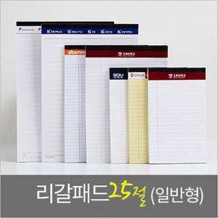

【상세/제작정보】 | 인쇄및 매수추가, 볼펜등 별도 문의

【인쇄/포장옵션】 | 기타 / OPP(비닐)

【공급단가】 | 수량 | 500~ | 1,000~ | 3,000~ | 5,000~ | 10,000~
*VAT별도 | 단가 | 1,300원 | 1,280원 | 1,250원 | 1,200원 | 1,150원

【상품 URL】 | https://dev.easy1.co.kr:443/src/goods_detail.php?gdno=26377

